2. 참가신청 서약서
참가 신청 서약서

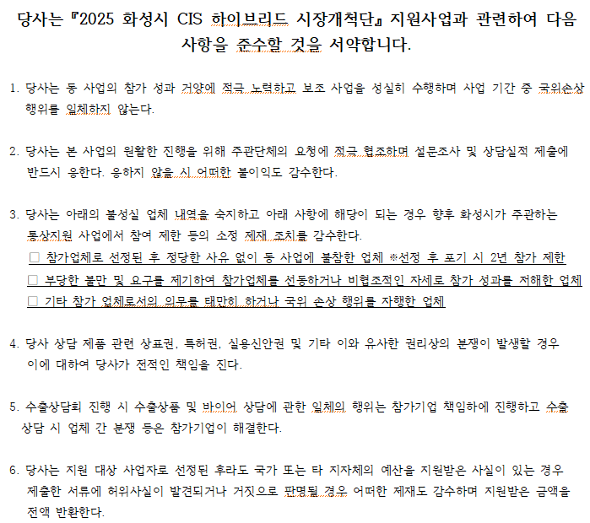

 | 2025년 월 일

 |  | 회사명 | 대표자 | (사용인감)

화성시장．화성시수출업무지원센터장귀하

3. 기업정보제공 동의서
기업(신용)정보의 수집·이용·제공 및 활용 동의서

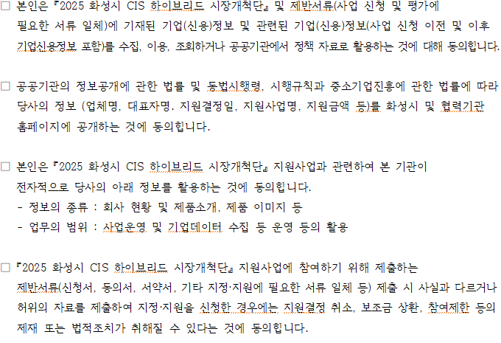

 | 업체명
 | 사업자등록번호
 | 대표자 | (인)

화성시장．화성시수출업무지원센터장귀하

※ 본인은 기업신용정보 제공활용 및 이용에 관한 자세한 설명을 듣고, 본 동의서의 내용을 충분히 이해하고 동의하였습니다. ※ 신용정보업자를 통한 귀사(귀하)의 신용조회 사실이 귀사(귀하)의 신용등급에 영향을 줄 수 있습니다.

4. 개인정보제공 동의서
개인(신용)정보의 수집·이용·제공 동의서

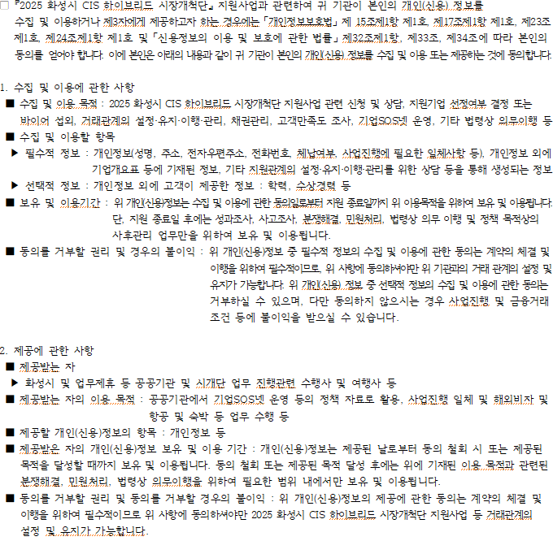

수입이용 동의 | 본인은 위 목적으로 본인의 개인(신용)정보를 수집.이용하는것에 동의합니다.
 | ▶ 필수적 정보 (■ 동의함 □ 동의하지 않음) ▶ 선택적 정보(■ 동의함 □ 동의하지 않음)
제공동의 | 본인은 위 목적으로 본인의 개인(신용)정보를 제공하는 것에 동의 합니다.
 | (■ 동의함 □ 동의하지 않음)

 |  |  | 2025년 월 일

 |  | 동의자(대표자) 성명 |  | (인)

화성시장．화성시수출업무지원센터장귀하

